PQ-SV040 快テキオートカンキ
快テキオートカンキ 商品図 |  |  |  |  | 自然換気シリーズ
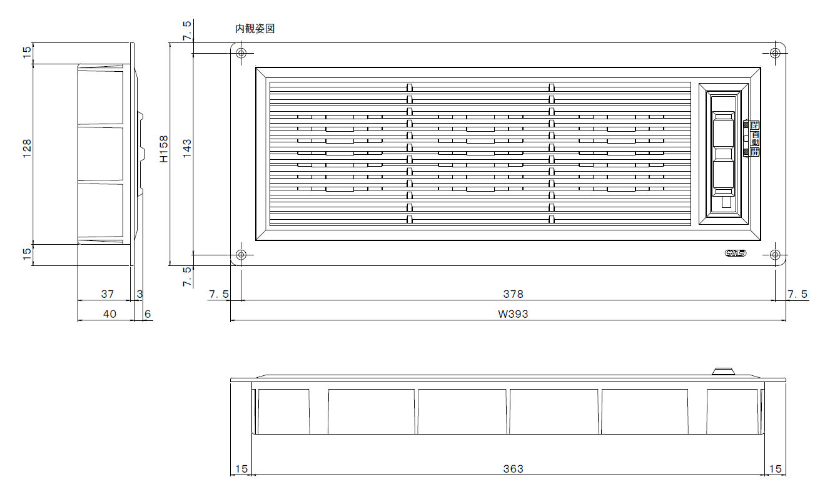

※ 下記の技術データは、室外側に「フード」が付いた状態で測定しております。

抵抗損失曲線 (P-Q)

技術データ

商品寸法 |  | W | 393.0 | × | H | 158
⊿Ｐ＝９．８Ｐａにおける通気量 |  | ａ＝ | 59.3 |  |  |  | m3/hr
通気面積 |  | Ａ＝ | 54.1 |  |  |  | cm2
開口率 |  |  | 8.7 |  |  |  | ％
有効開口面積 |  | αＡ＝ | 41.5 |  |  |  | cm2
通気量 |  | Ｑ＝ | 59.3 | (⊿P/9.8) | 0.54 |  | m3/hr

 |  | 株式会社 佐原 |  |  |  |  | PQ-SV040

圧力差 (Ｐａ) | 0 | 10 | 20 | 30 | 40 | 50 | 60
計算通気量 | 0.0 | 59.9 | 87.4 | 108.9 | 127.3 | 143.7 | 158.7

